4_シナリオ方向性
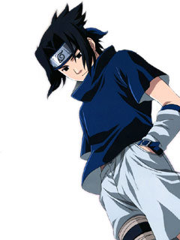
題材
 | ③ヒロイック・ファンタジー
 | 英雄ファンタジー
 | 魔法が働き、近代科学や技術がまだ発見されていない空想世界を舞台にした戦いや冒険の物語
 | 英雄がその超人的な力をもって悪と戦い勝利する物語
 | 代表作：ドラゴンクエスト

簡易プロット
 | 勇者に憧れていた駆け出しの冒険者が父親。
 | 魔王との戦いに参加しようとするが、魔王の間には誰もいなく、その場にはひとりの少女がいた。
 | 傷ついた少女を持ち帰り、自らの娘として育て始める。
 | 生まれ故郷に戻った主人公は、娘と二人で生活を始め、12歳(開始時の年齢)になって、娘に自由にアルバイトや習い事をさせ始める。
 | 村の中で同年代の少女達と仲良く生活をしていく中で、魔王が復活したという噂が流れ始める(一段階年齢が上がるととか？)
 | プレイヤーは娘を勇者として育てても良いし、争いの起こらない村で静かに暮らしても良い。
 | グランドエンディングは成長した娘と父親で魔王を倒すエンドとか？

世界観
 | 村に住んでいて、近く城下町な都会っぽいのがある。
 | 年齢が上がる毎に、遠くの場所にいけるようになる。
 | アトリエシリーズみたいに色々な場所に探索にいける。

 | 始まりの村 |  |  |  | → | 村近くの森林 |  |  |  | → | 見晴らしの良い草原 |  |  |  |  | → | 終わりの海岸
 | ↓
 | 王国の城下町 |  |  |  |  | → | 国境沿いの山脈 |  |  |  |  | → | 大砂漠 | → | 果ての氷床
 | ↓ |  |  |  |  |  |  |  | ↓
 | 地下迷宮 |  |  |  | ← | → |  | 中腹火山

 | 他：洞窟、鍾乳洞、墓場、探鉱、離れ小島、沼地、ジャングル、とか

主要登場人物
 | ●主人公
 |  | ただの気の良いおにいさん
 |  | 魔王討伐に燃えていた元駆け出し冒険者
 |  | 娘が元勇者の少女が若返った姿だとは知らない
 | ▼イメージ
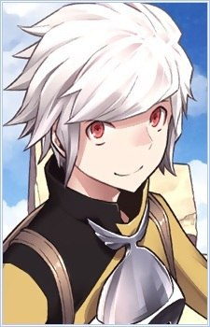

 | ●育てる娘
 |  | 孤児として主人公(父親)に拾われた少女
 |  | 元勇者が魔王の呪いを受けて若返った姿
 |  | 前作がホムンクルスで白髪だったので、ネタ的に金髪がいいかなと。。。
 | ▼イメージ
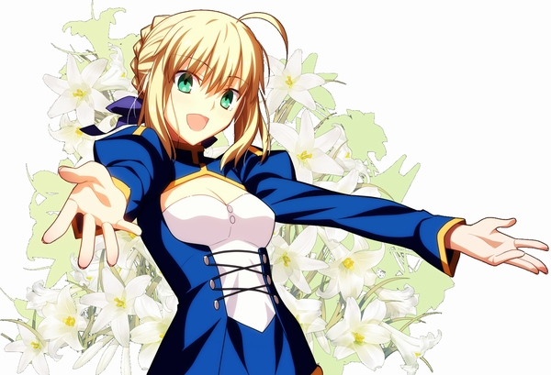

 | ●魔王
 |  | 勇者に手によって、封印された魔王。
 |  | 物語途中で封印が解けて、もう一度世界を支配しようとする。
 | ▼イメージ
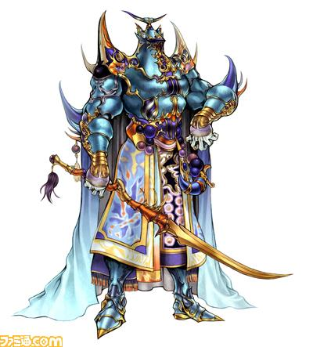

 | 立ち絵ありのNPC
 |  | 村にいるNPC
 |  |  | ●村の同年代の幼なじみ
 |  |  |  | 村で一番男勝りな性格の女の子
 |  |  |  | 闘技場イベント時に、対戦相手として毎年出てくる。娘と同じように、成長絵があるといいげど・・・贅沢かも。
 |  |  |  | 成長すると冒険者になる
 |  |  | ▼イメージ
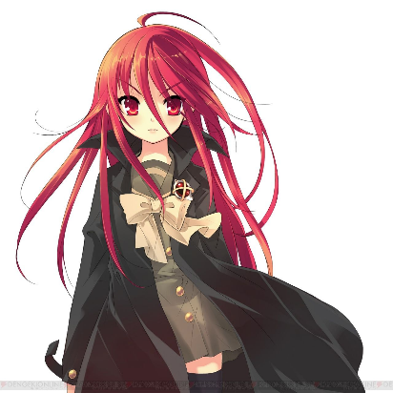

 |  |  | ●村の同年代の幼なじみ
 |  |  |  | 眼鏡を掛けているおとなしい性格の女の子
 |  |  |  | 舞踏会イベント時に、対戦相手として登場する。
 |  |  |  | 成長すると学校の教師になる
 |  |  | ▼イメージ
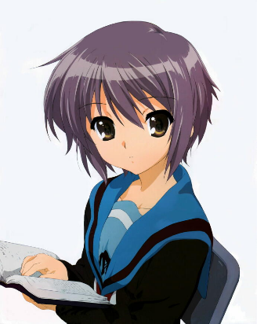

 |  |  | ●村の村長
 |  |  |  | 無駄に筋肉隆々のスキンヘッドがトレードマークのおっさん
 |  |  |  | 元凄腕の冒険者で、勇者と共に戦った経験があるとかないとか。
 |  |  |  | 村の初期クエストなどの受付などを担当する？
 |  |  | ▼イメージ
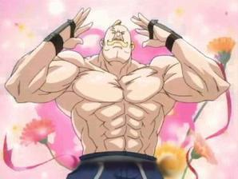

 |  | 城下町にいるNPC
 |  |  | ●王国のお姫様
 |  |  |  | 主人公と同年代のお嬢様
 |  |  |  | お忍びで城下町に遊びに出ることが好きで、主人公と出会う
 |  |  |  | 身分を偽り、友人として接する。
 |  |  |  | 彼女しか跡取りがおらず、成長しても振る舞いは変わらないため、うつけものと民から呼ばれている。
 |  |  |  | エンディングで、娘が新しい王女に即位することや、友人兼大臣になり彼女を支えるエンドなどなど

 |  |  | ▼イメージ

 |  |  | ●王国の騎士団長
 |  |  |  | 王国を支え続けている屋台骨的な存在
 |  |  |  | 王家とは親戚関係で、お姫様を叱る立場に居る。苦労性のイケメン騎士(女性的に欲しいだろうなと)
 |  |  |  | 娘との結婚エンドや、娘が騎士となる副騎士団長エンドなどなど
 |  |  | ▼イメージ
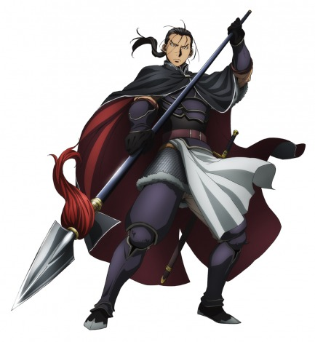

 |  |  | ●王様
 |  |  |  | 王国を統治する立派な王様。還暦を過ぎてもその威厳は保たれている。
 |  |  |  | 妻に先立たれて以降は、娘と二人で暮らし、独り身を貫いている
 |  |  |  | 魔王が封印されたことに胸をなで下ろしている
 |  |  | ▼イメージ
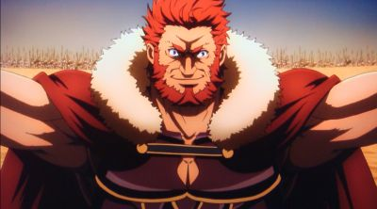

 |  |  | ●冒険者ギルドの長
 |  |  |  | 眼帯を付けた目つきの鋭い麗人。数々の戦いを経験しているため、体中に傷痕が残っている。
 |  |  |  | 冒険者ギルドを纏める年若い女傑として知られる。
 |  |  |  | 討伐クエストなどは彼女から受けることとなるかも。
 |  |  | ▼イメージ
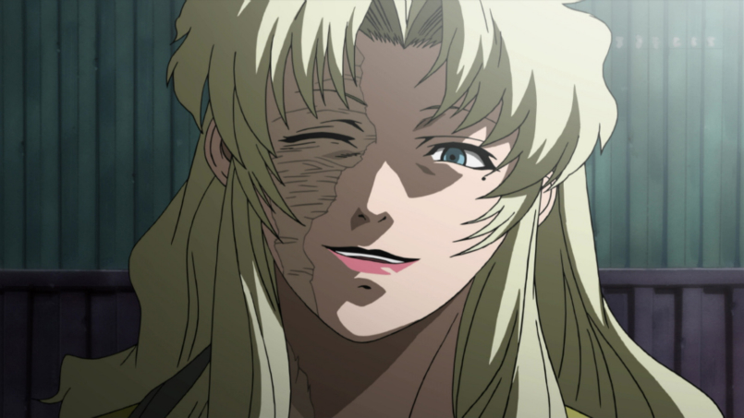

 |  |  | ●城下町の外れに住む魔女
 |  |  |  | 元宮廷付きだった魔法使いの年齢不詳の幼女的な存在(普通にお婆さんでもいいけど)
 |  |  |  | 怪しげなアイテムを売ってくれたり、娘に魔術を教えてくれる
 |  |  |  | 課金アイテムの販売キャラを兼ねたりとか
 |  |  | ▼イメージ
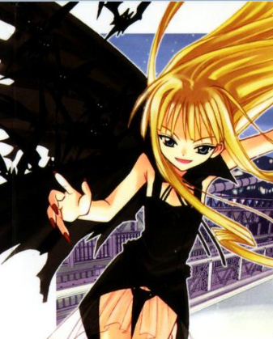

 |  |  | ●城下町の教会に引き取られた戦争孤児
 |  |  |  | 魔王の軍勢に両親を殺された過去を持つ少年。冷静沈着な性格。
 |  |  |  | 娘と同年代で勇者になることを夢見ている。
 |  |  |  | 娘との結婚相手？(女性的に欲しいポジションかも)
 |  |  | ▼イメージ

